상품제안서
스위티 미니에코백 | 상품코드: S26284

 |  |  |  |  |  |  | 02-713-8555 | www.synergygift.co.kr
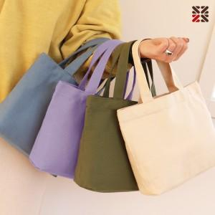

【상세/제작정보】 | <p>● DTF 전사 인쇄비 별도문의&nbsp;&nbsp;</p>

【인쇄/포장옵션】 | 실크, DTF컬러전사 / OPP(비닐)

【공급단가】 | 수량 | 100~ | 200~ | 500~ | 1,000~ | 3,000~
*VAT별도 | 단가 | 2,730원 | 2,680원 | 2,620원 | 2,520원 | 2,410원

【상품 URL】 | https://www.synergygift.co.kr:443/src/goods_detail.php?gdno=26284

